페이지명세서(.com)
아크테릭스_공홈리뉴얼_페이지 명세서(.COM)

no | 경로 | 1 Depth | 2 Depth | 3 Depth | 4 Depth | URL | 페이지 형태 | 비고 | memo | 처리 주소 | 검수 | 2차 피드백
 |  |  |  |  |  |  |  |  |  |  |  |  | 확인 전에 브라우저 캐시 삭제 후 확인 바랍니다. ctrl + shift + delete

1 | 메인 | MAIN | out on a limb / |  |  | https://arcteryx.com/ca/en/ |  |  |  | http://arcteryx.firstmall.kr/ | gnb 영역 카테고리 누락(mens , womens) / 모바일 장바구니 , 돋보기 위치 바뀜 - 하단 그림 1-1 참조 / 모바일에서는 로고 하단에 아크테릭스영문 없앰 | 모바일 로고 하단 텍스트 없어야 함 / 장바구니 돋보기 위치 바뀌어야 함 (좌 돋보기, 우 장바구니) | 이전 버전에 수정되었음 브라우저 캐시 삭제후 확인요청
2 | 상단띠배너 | FREE EXPRESS SHIPPING
3 | 상단띠배너 | FREE RETURNS |  |  |  | https://arcteryx.com/ca/en/help/returns | 페이지 |  |  | 퍼스트몰 제공
4 | 상단띠배너 | ARC'TERYX LIMITED WARRANTY |  |  |  | https://arcteryx.com/ca/en/help/product-service | 페이지 |  |  | 퍼스트몰 제공
5 | gnb | MENS | CLOTHING | 하위카테고리 생략 |  | https://www.arcteryx.com/ca/en/c/mens/shell-jackets/ | 상품 리스트페이지 |  |  | http://arcteryx.firstmall.kr/goods/catalog?code=0001 | 모바일 화면 깨짐 / 이미지 텍스트영역, 메인배너 하단 카테고리 드롭박스 영역 검색값 체크값 해제 아이콘 -> reset all 로 수정 / 불필요한 라인 정비 / 검색 아이템 수 미표시 - 하단 이미지 5-1 참조 카테고리 표시란에 '집' 모양 아이콘 -> 'Arc'teryx' 로 표시 PC 중단에 표시되는 세부 카테고리 영역은 상위 카테고리를 클릭 시에만 하단으로 열리면서 노출 되어야 함 / 노출항목도 shop by, intended use -> intended use, refine (refine 클릭시 영역은 '세부카테고리' 와 '컬러' 로 노출) - 하단 이미지 5-2 참조 / GNB 마우스 오버 시 언더바 누락 (언더바 좌측에서 우측으로 움직이며 나타남) | 글자 깨짐 / 카테고리 드롭다운 박스 없음 / 소팅드롭다운 박스 없음 | 아래 그림 5-1, 5-2와 같이 수정되었는데 어떤 부분이 잘 못되었는지 확인 필요 ( 아래 작업 화면)
6 | gnb |  | PACKS | 하위카테고리 생략 |  |  | 상품 리스트페이지 |  |  | http://arcteryx.firstmall.kr/goods/view?no=31 | 모바일 깨짐 / 영역 좌측으로 치우침 | 조치완료
7 | gnb |  | FOOTWEAR | 하위카테고리 생략 |  |  | 상품 리스트페이지 |  |  | 공통생략
8 | gnb |  | CLIMING GEAR | 하위카테고리 생략 |  |  | 상품 리스트페이지 |  |  | 공통생략
9 | gnb |  | ACCESSORIES | 하위카테고리 생략 |  |  | 상품 리스트페이지 |  |  | 공통생략
10 | gnb |  | INTENDED USE |  |  |  |  |  |  | 공통생략
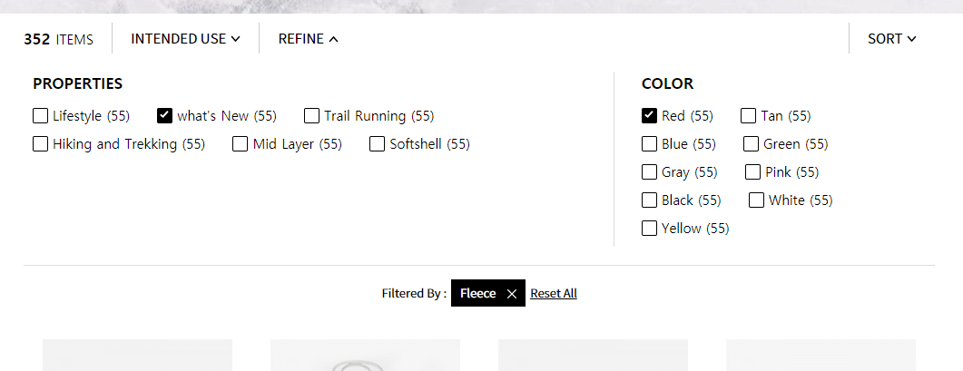
11 | gnb |  |  | Alpinism&Climbing |  | https://arcteryx.com/ca/en/c/mens/alpinism-and-climbing | 상품 리스트페이지 |  |  | 공통생략
12 | gnb |  |  | Hiking&Trekking |  | https://arcteryx.com/ca/en/c/mens/hiking-and-trekking | 상품 리스트페이지 |  |  | 공통생략
13 | gnb |  |  | Skiing&Snowboarding |  | https://arcteryx.com/ca/en/c/mens/skiing-and-snowboarding | 상품 리스트페이지 |  |  | 공통생략
14 | gnb |  |  | Trail Running |  | https://arcteryx.com/ca/en/c/mens/trail-running | 상품 리스트페이지 |  |  | 공통생략
15 | gnb |  |  | Lifestyle |  | https://arcteryx.com/ca/en/c/mens/lifestyle | 상품 리스트페이지 |  |  | 공통생략
16 | gnb |  |  | Arc'teryx Essentials |  | https://arcteryx.com/ca/en/c/mens/arc-teryx-essentials/ | 상품 리스트페이지 |  |  | 공통생략
17 | gnb |  |  | Professional Use |  | https://arcteryx.com/ca/en/c/mens/professional-use | 상품 리스트페이지 |  |  | 공통생략
18 | gnb |  | SHOP MORE |  |  |  |  |  |  | 공통생략
19 | gnb |  |  | New Arrivals |  | https://arcteryx.com/ca/en/c/mens/what-s-new | 상품 리스트페이지 |  |  | 공통생략
20 | gnb |  |  | Fall Lookbook |  | https://arcteryx.com/ca/en/shop/lookbook/mens/ | 페이지 |  |  | 공통생략
21 | gnb |  |  | Jacket Finder |  | https://arcteryx.com/ca/en/shop/jacket-finder/mens/ | 페이지 |  |  | 공통생략
22 | gnb |  |  | Arc'Favourites |  | https://arcteryx.com/ca/en/shop/favourites/ | 페이지 |  |  | 공통생략
23 | gnb |  |  | Layering Guide |  | https://arcteryx.com/ca/en/shop/mens-layering-guide/ | 페이지 |  |  | 공통생략
24 | gnb |  |  | Travel&Commute |  | https://arcteryx.com/ca/en/shop/mens-travel-collection/ | 페이지 |  |  | 공통생략
25 | gnb |  |  | Gift Cards |  | https://arcteryx.com/ca/en/giftcards | 페이지 |  |  | 공통생략
26 | gnb |  |  | Veilance | 하위카테고리 생략 | https://www.veilance.com/ca/en/ | 분리된 사이트로 랜딩 |  |  | 공통생략
27 | gnb | WOMENS | CLOTHING | 하위카테고리 생략 |  |  | 상품 리스트페이지 |  |  | 공통생략
28 | gnb |  | PACKS | 하위카테고리 생략 |  |  | 상품 리스트페이지 |  |  | 공통생략
29 | gnb |  | FOOTWEAR | 하위카테고리 생략 |  |  | 상품 리스트페이지 |  |  | 공통생략
30 | gnb |  | CLIMING GEAR | 하위카테고리 생략 |  |  | 상품 리스트페이지 |  |  | 공통생략
31 | gnb |  | ACCESSORIES | 하위카테고리 생략 |  |  | 상품 리스트페이지 |  |  | 공통생략
32 | gnb |  | INTENDED USE |  |  |  |  |  |  | 공통생략
33 | gnb |  |  | Alpinism&Climbing |  | https://arcteryx.com/ca/en/c/womens/alpinism-and-climbing | 상품 리스트페이지 |  |  | 공통생략
34 | gnb |  |  | Hiking&Trekking |  | https://arcteryx.com/ca/en/c/womens/hiking-and-trekking | 상품 리스트페이지 |  |  | 공통생략
35 | gnb |  |  | Skiing&Snowboarding |  | https://arcteryx.com/ca/en/c/womens/skiing-and-snowboarding | 상품 리스트페이지 |  |  | 공통생략
36 | gnb |  |  | Trail Running |  | https://arcteryx.com/ca/en/c/womens/trail-running | 상품 리스트페이지 |  |  | 공통생략
37 | gnb |  |  | Lifestyle |  | https://arcteryx.com/ca/en/c/womens/lifestyle | 상품 리스트페이지 |  |  | 공통생략
38 | gnb |  |  | Arc'teryx Essentials |  | https://arcteryx.com/ca/en/c/womens/arc-teryx-essentials/ | 상품 리스트페이지 |  |  | 공통생략
39 | gnb |  |  | Professional Use |  | https://arcteryx.com/ca/en/c/womens/professional-use | 상품 리스트페이지 |  |  | 공통생략
40 | gnb |  | SHOP MORE |  |  |  |  |  |  | 공통생략
41 | gnb |  |  | New Arrivals |  | https://arcteryx.com/ca/en/c/womens/what-s-new | 상품 리스트페이지 |  |  | 공통생략
42 | gnb |  |  | Fall Lookbook |  | https://arcteryx.com/ca/en/shop/lookbook/womens/ | 페이지 |  |  | 공통생략
43 | gnb |  |  | Jacket Finder |  | https://arcteryx.com/ca/en/shop/jacket-finder/womens/ | 페이지 |  |  | 공통생략
44 | gnb |  |  | Climbing Lookbook |  | https://arcteryx.com/ca/en/shop/womens-climbing-lookbook/ | 페이지 |  |  | 공통생략
45 | gnb |  |  | Arc'Favourites |  | https://arcteryx.com/ca/en/shop/womens-climbing-lookbook/ | 페이지 |  |  | 공통생략
46 | gnb |  |  | Layering Guide |  | https://arcteryx.com/ca/en/shop/womens-layering-guide/ | 페이지 |  |  | 공통생략
47 | gnb |  |  | Travel&Commute |  | https://arcteryx.com/ca/en/shop/womens-travel-collection/ | 페이지 |  |  | 공통생략
48 | gnb |  |  | Gift Cards |  | https://arcteryx.com/ca/en/giftcards | 페이지 |  |  | 공통생략
49 | gnb | EXPLORE |  |  |  | https://www.arcteryx.com/ca/en/explore | 페이지 |  |  | 개발업체
50 | gnb |  |  | Who We Are | INSPIRATION / DESIGN CENTER / CRAFT / TECHNOLOGY / SUSTAINABILITY | https://arcteryx.com/ca/en/explore/whoweare | 페이지 |  |  | 개발업체
51 | gnb |  |  | Our Story | ORIGIN / OUR PURPOSE / DESIGN / CRAFTSMANSHIP / PERFORMANCE | https://arcteryx.com/ca/en/explore | 페이지 |  |  | 개발업체
52 | gnb |  |  | Bird Blog | MAIN / CHARACTERS / THINGS WE CARE ABOUT / ALPINISM&CLIMBING / TRAIL RUNNIG / SKING & SNOWBOADING / PEOPLE & PLACES / EVENTS & NEWS / GEAR REVIEWS & PRODUCT CARE / HIKING & TREKKING / NEWS ROOM | https://blog.arcteryx.com/ | 페이지 |  |  | 개발업체
53 | gnb |  |  | Community Events |  | http://community-events.arcteryx.com/ | 페이지 |  |  | 개발업체
54 | gnb |  |  | Arc'teryx Academy |  | https://arcteryxacademy.com/ | 페이지 |  |  | 개발업체
55 | gnb |  |  | Athletes |  | https://arcteryx.com/ca/en/athletes | 페이지 |  | 작업제외 | 개발업체
56 | gnb |  |  | Sustainability |  | https://arcteryx.com/ca/en/explore/sustainability/ | 페이지 |  |  | 개발업체
57 | gnb |  |  | Arc'teryx Naming scheme |  | https://arcteryx.com/ca/en/help/arc-naming | 페이지 |  |  | 개발업체
58 | gnb |  |  | The Problem Solvers | OUT ON A LIMB / WILD SPACE / RIPPLES IN ALL DIRECTIONS / CLOSING THE GAP | https://arcteryx.com/ca/en/explore/problem-solvers/ | 페이지 |  |  | 개발업체
59 | FOOTER | CUSTOMER SUPPORT CENTER |  |  |  | https://arcteryx.com/ca/en/help | 페이지 |  |  | http://arcteryx.firstmall.kr/page/index?tpl=service%2Fsupport.html
60 | FOOTER |  | SIZING & FIT GUIDE |  |  | https://arcteryx.com/ca/en/help/sizing?intcmp=sizing | 페이지 |  |  | http://arcteryx.firstmall.kr/page/index?tpl=service%2Fhelp2.html
61 | FOOTER |  | PRODUCT SERVICE |  |  | https://arcteryx.com/ca/en/help/product-service?intcmp=product-service | 페이지 |  |  | https://arcteryx.com/ca/en/help/product-service?intcmp=product-service
62 | FOOTER |  | PRODUCT CARE |  |  | https://arcteryx.com/ca/en/help/product-care?intcmp=product-care | 페이지 |  |  | http://arcteryx.firstmall.kr/page/index?tpl=service%2Fcare.html
63 | FOOTER |  | RETURNS & REFUNDS |  |  | https://arcteryx.com/ca/en/help/returns?intcmp=returns | 페이지 |  |  | http://arcteryx.firstmall.kr/page/index?tpl=mypage%2Freturn_step.html
64 | FOOTER |  | SHIPPING & DELIVERY |  |  | https://arcteryx.com/ca/en/help/shipping?intcmp=shipping | 페이지 |  |  | http://arcteryx.firstmall.kr/page/index?tpl=service%2Fdelivery.html
65 | FOOTER |  | ORDER TRACKING |  |  | https://arcteryx.com/ca/en/help/order-tracking?intcmp=order-tracking | 페이지 |  |  | http://arcteryx.firstmall.kr/mypage/order_catalog | 비회원 주문조회 페이지로 노출 (현재 로그인 창이 뜨며 비회원 란이 없음) | 회원은 로그인창 / 비회원은 주문조회 로 구성되어야 합니다. 즉, 회원 / 비회원 구분이 되어있고, 비회원이 눌려진 화면으로 표시 | 수정 완료
66 | FOOTER |  | GENERAL FAQ |  |  | https://arcteryx.com/ca/en/help/faq?intcmp=faq | 페이지 |  |  | http://arcteryx.firstmall.kr/page/index?tpl=service%2Ffaq.html
67 | FOOTER |  | PRODUCT MANUALS |  |  | https://arcteryx.com/ca/en/help/product-manuals?intcmp=product-manuals | 페이지 |  |  | http://arcteryx.firstmall.kr/page/index?tpl=service%2Fmanuals.html
68 | FOOTER |  | PRO PROGRAM FAQ |  |  | https://arcteryx.com/ca/en/help/pro?intcmp=pro-faq | 페이지 |  | 작업제외 | http://arcteryx.firstmall.kr/page/index?tpl=service%2Fprogram_faq.html
69 | FOOTER |  | COUNTERFEIT INFO |  |  | https://arcteryx.com/ca/en/help/counterfeit?intcmp=counterfeit | 페이지 |  |  | http://arcteryx.firstmall.kr/page/index?tpl=service%2Fcounterfeit.html
70 | FOOTER |  | ARC'NAMING SCHEME |  |  | https://arcteryx.com/ca/en/help/arc-naming?intcmp=arc-naming | 페이지 |  |  | http://arcteryx.firstmall.kr/page/index?tpl=service%2Fscheme.html
71 | FOOTER | RECALL INFO |  |  |  | https://recall.arcteryx.com/en/procline-boot/ | 페이지 |  | 작업제외 | http://arcteryx.firstmall.kr/page/index?tpl=etc%2Fprocline_boot.html
72 | FOOTER | SHIPPING & DELIVERY |  |  |  | https://arcteryx.com/ca/en/help/shipping | 페이지 |  |  | 중복
73 | FOOTER | ORDER TRACKING |  |  |  | https://arcteryx.com/ca/en/help/order-tracking | 페이지 |  |  | 중복
74 | FOOTER | RETURNS & REFUNDS |  |  |  | https://arcteryx.com/ca/en/help/returns | 페이지 |  |  | http://arcteryx.firstmall.kr/mypage/return_catalog
75 | FOOTER | Who We Are |  |  |  | https://arcteryx.com/ca/en/explore/whoweare | 페이지 |  |  | 대기
76 | FOOTER | SUSTAINABILITY |  |  |  | https://arcteryx.com/ca/en/explore/sustainability/ | 페이지 |  |  | http://arcteryx.firstmall.kr/page/index?tpl=etc%2Fsustainability.html
77 | FOOTER | PRO PROGRAM |  |  |  | https://arcteryx.com/ca/en/shop/pro | 페이지 |  | 작업제외 | http://arcteryx.firstmall.kr/page/index?tpl=etc%2Fpro.html
78 | FOOTER | GIFT CARDS |  |  |  | https://arcteryx.com/ca/en/giftcards | 페이지 |  |  | http://arcteryx.firstmall.kr/page/index?tpl=etc%2FgiftCard.html
79 | FOOTER | Careers |  |  |  | https://arcteryx.com/ca/en/careers/ | 페이지 |  |  | http://arcteryx.firstmall.kr/page/index?tpl=etc%2Fcareers.html
80 | FOOTER | Newsroom |  |  |  | https://newsroom.arcteryx.com/ | 페이지 |  |  | http://arcteryx.firstmall.kr/page/index?tpl=etc%2Fnewsroom.html
81 | FOOTER | Cookie Policy |  |  |  | https://www.arcteryx.com/ca/en/help/cookies | 페이지 |  | 페이지효율성 확인필요 | http://arcteryx.firstmall.kr/page/index?tpl=etc%2Fcookies.html
82 | FOOTER | Privacy Policy |  |  |  | https://www.arcteryx.com/ca/en/help/privacy | 페이지 |  |  | http://arcteryx.firstmall.kr/service/privacy?designMode=1
83 | FOOTER | Terms & Conditions |  |  |  | https://www.arcteryx.com/ca/en/help/terms-and-conditions | 페이지 |  |  | http://arcteryx.firstmall.kr/service/agreement?designMode=1
84 | 마이페이지 | My Account | My Details |  |  | https://arcteryx.com/ca/en/account/viewprofile | 페이지 |  |  | http://arcteryx.firstmall.kr/mypage/myinfo
85 | 마이페이지 |  | My Orders |  |  | https://arcteryx.com/ca/en/account/orderstatus | 페이지 |  |  | http://arcteryx.firstmall.kr/mypage/order_catalog
86 | 마이페이지 |  | My Returns |  |  | https://arcteryx.com/ca/en/account/returns | 페이지 |  |  | 중복
87 | 상품리스트 |  |  |  |  | https://www.arcteryx.com/ca/en/c/mens | 상품 리스트페이지 | 특정 카테고리 예시 |  | 중복
88 | 검색리스트 |  |  |  |  | https://www.arcteryx.com/ca/en/c/mens?search=N | 검색 상품 리스트페이지 | 특정검색 예시 |  | http://arcteryx.firstmall.kr/goods/search | 모바일 상단 영역 검색박스 깨짐(검색박스 삭제, 돋보기만 남김, 돋보기 클릭 시 하단으로 검색박스 열림) / gnb영역에 카테고리 바로가기 / 모바일 로고 간소화 / - 하단 이미지 88-1 참조 | 최상단 검색박스 그대로 깨진상태로 보임 / 최상단에 검색박스자체가 없어야 하고, 돋보기를 누르면 하단으로 검색박스가 열리는 방식 (꼭 .com 홈페이지를 확인해주세요) | 검색 스토리 확인 필요 : - 현재 : PC, MO GNB영역 검색 영역 삭제 후 .COM 사이트와 동일하게 아이콘 배치 돋보기 아이콘 클릭시 검색 페이지로 이동
89 | 상품상세 |  |  |  |  | https://www.arcteryx.com/ca/en/shop/mens/alpha-is-jacket | 페이지 | 특정상품 예시 |  | 중복 | 상품상세페이지 내 장바구니 담을 시 우측 미리보기 화면 확인필요 (하단이미지 참조 89-1)
90 | 로그인 |  |  |  |  | https://www.arcteryx.com/ca/en/account/login?ReturnURL=ca/en/help | 페이지 |  |  | http://arcteryx.firstmall.kr/member/login |  | 본 기능 구현이 되어있는것인가요? (중복으로 표시되어있는 부분 실제 화면 확인방법 피드백 요) | 로그인화면인가요? 아니면 위에 장바구니 기능인가요? 89-1의 장바구니 기능이라면 아래 그림의 "장바구니" 버튼 누르면 확인가능합니다
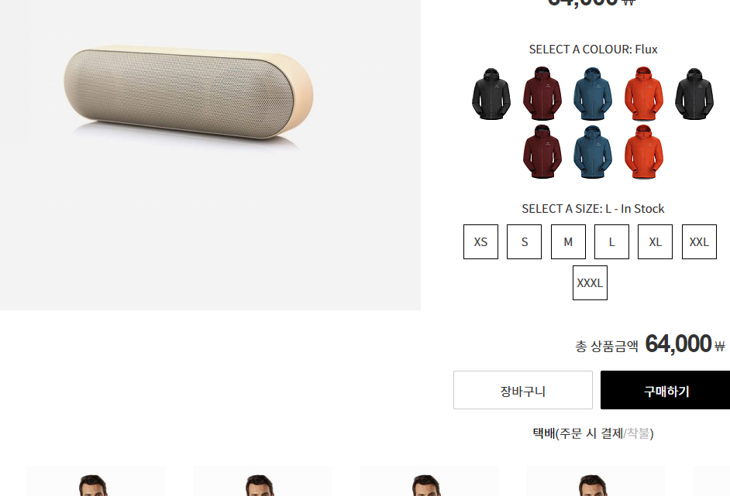
91 | 비번찾기 |  |  |  |  | https://www.arcteryx.com/ca/en/account/forgotpassword | 페이지 |  |  | http://arcteryx.firstmall.kr/member/find?mode=findid
92 | 회원가입 |  |  |  |  | https://www.arcteryx.com/ca/en/account/login | 페이지 |  |  | http://arcteryx.firstmall.kr/member/register?join_type=member
93 | 장바구니 |  |  |  |  | https://www.arcteryx.com/ca/en/cart | 페이지 |  |  | http://arcteryx.firstmall.kr/page/index?tpl=order%2Fcart_back.html
94 | 주문 |  |  |  |  | https://arcteryx.com/ca/en/checkout/shipping | 페이지 |  |  | 대기
95 | 결제 |  |  |  |  |  | 페이지
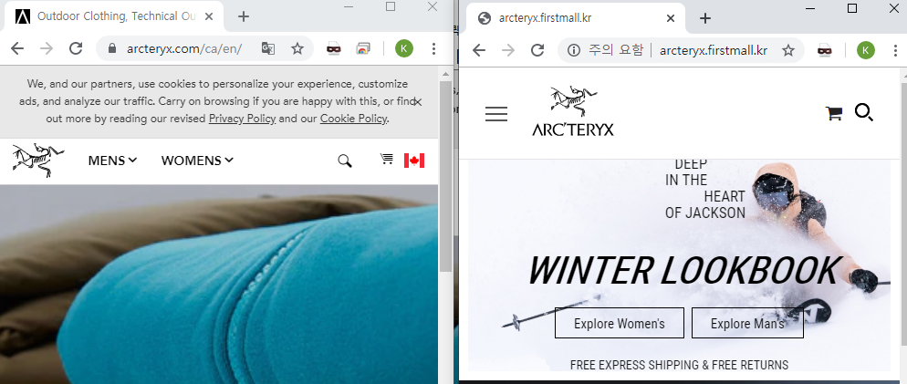
이미지 1-1
 | 신규 사이트계정 : jsh1168 / 1168014a

 | 해외 사이트 : jsh11168@hotmail.com / 15041028SYsy!

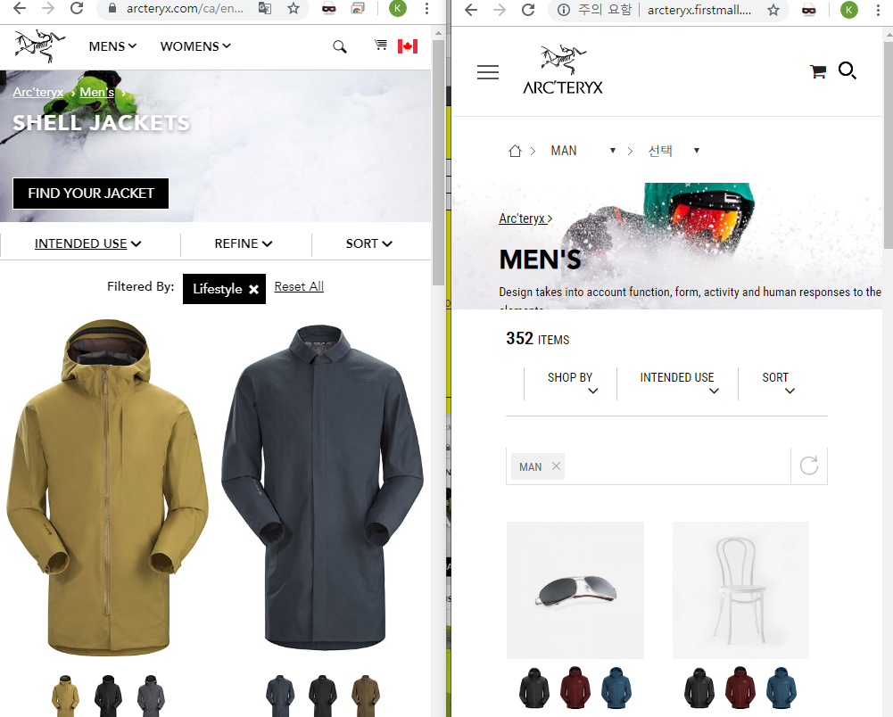
불필요한 라인정비
-> reset all 로
꺽쇠 위치보정
->삭제
이미지 5-1
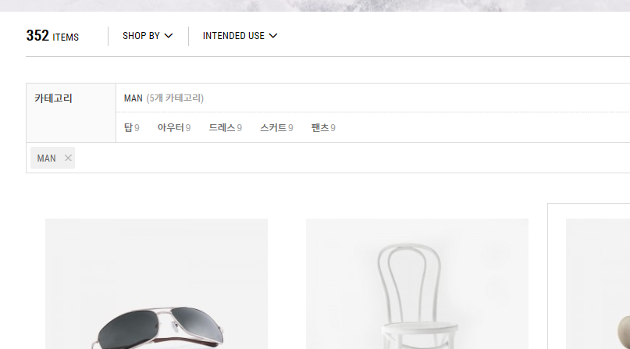
세부 카테고리 영역은 위 'intenede use' , 'shop by' 를 클릭해야만 노출되도록
이미지 5-2

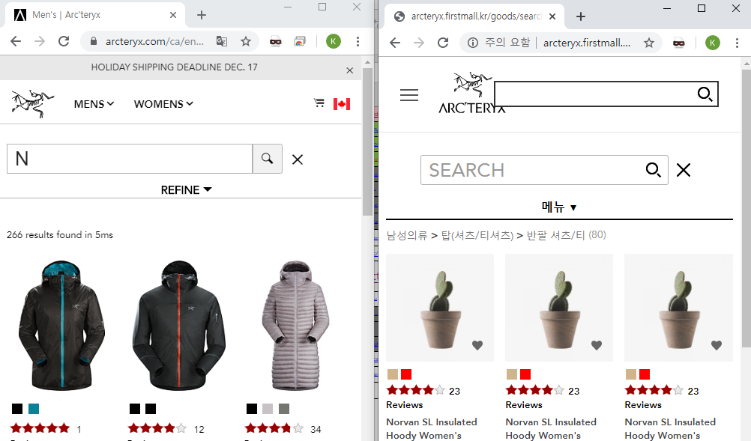
박스 화면 깨짐 -> 박스 없앰
돋보기를 누르면 하단에 서치바 생성
엑스버튼 누르면 검색박스 없어짐
이미지 88-1

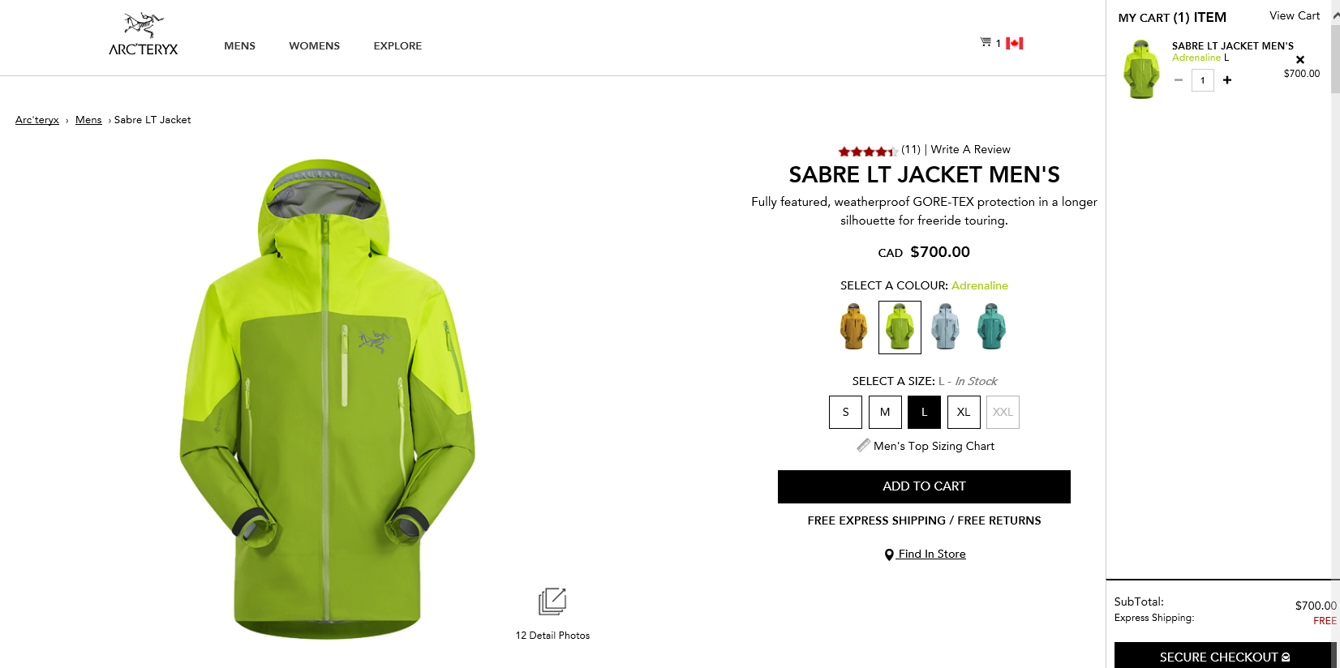
이미지 89-1

